Sheet1
날짜 | 제목 | 내용 | 참조
day 1 | 1. 장고란? | 파이썬 기반으로 작성돈 오픈소스 웹 어플리케이션 프레임워크 * 프레임워크: 뼈대라고도 하며 프로그램을 개발하는데 있어서 사용되는 기본 개념구조 1.목표: 데이터베이스 기반 웹 사이트를 작성하는데 수고를 더는 것 2. 특징: -웹 개발에 있어 번거로운 요소들을 새로 개발할 필요 없이 내장된 기능만을 사용해 빠른 개발을 할 수 있다. - MVT (model / view / template) 패턴을 따른다. * MVT 패턴: 웹 어플리케이션 개발시 Model + View + Template 영역으로 나누어 독립적으로 개발 - Model: 데이터를 다루는 영역 / 데이터베이스에 적용될 모델을 설계 - View: 웹에서 데이터들이 처리되는 로직 정의 / 데이터를 처리할 함수 정의 - Template: 이용자가 보게될 페이지의 모습을 구성 3 사용하는 사이트 : NASA , Instagram 등 | https://opentutorials.org/module/4034/24716
day1 | 2. 파이참 터미널 설정 | 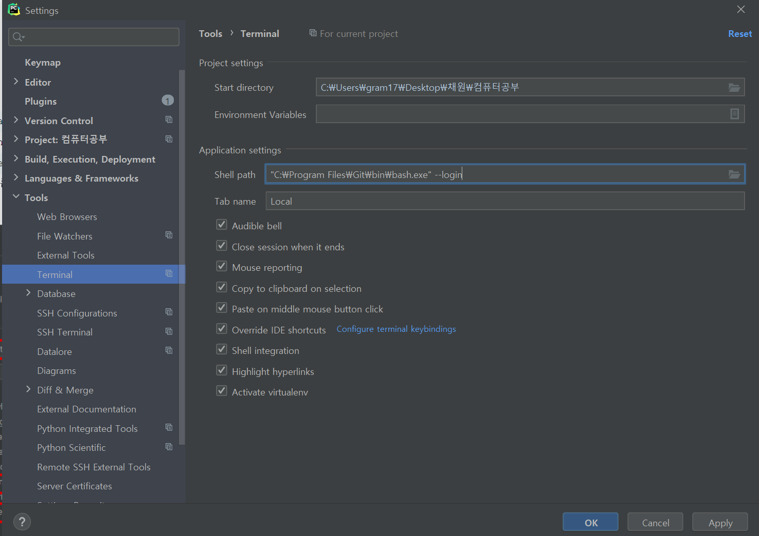 1) file - settings - tools - terminal - shell path: 경로 다음과 같이 설정 : "git경로\bash.exe" --login (쌍따옴표 필수) , shell integration/Activate virtualnev 반드시 체크
day1 | 2. 파이참 터미널 설정 | 2) 파이참 터미널 설정결과: alt + f12 후 ls 입력했을때 다음과 같이 파일리스트 출력되면 정상적으로 설정된 것
day1 | 3 프로젝트 생성 및 가상 환경 설정 | 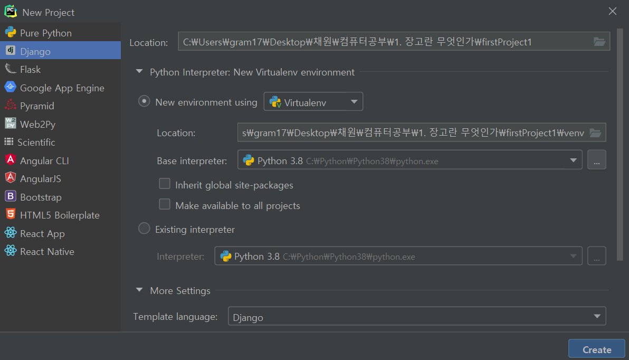 1) 프로젝트 생성 : new project 2) 가상환경 설정: 각 프로젝트에 맞는 실행환경을 구축함 - 일반적으로 뒤에 venv 등의 이름을 붙여 디렉토리로 설정한다 - base interpreter 는 기본적으로 python.exe / 파이썬 위치를 찾아 설정해주자
day1 | 4. 디버그 및 서버종료 | 7. - 우측 상단 벌레모양 : 디버그 (shift + 9) - 장고서버 종료 : 우측 상단 빨간 네모키 or [ctrl f2]
day1 | 5. App 생성 | 1) App이란 장고 프로젝트를 구성하는 작은 단위. 2) 생성 방법: [alt + f12] 로 터미널 창을 연다 -> python manage.py startapp [App이름]
day1 | 5. App 생성 | 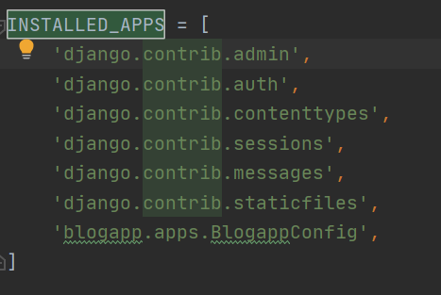 3) Settings.py 설정 : 생성했으니 장고가 인식하도록 settings.py를 설정한다. - settings.py > [INSTALLED_APPS] -> 'blogapp.apps.BlogappConfig', 입력한다 (따옴표 반점 반드시 입력)
day1 | 6. templates 구성 | 1) blogapp 안에서 화면을 띄워야 하니 templates폴더를 blogapp안으로 옮긴다. 2) templates 안에 index.html 폴더를 만든다.
day1 | 7. views.py 구성 | 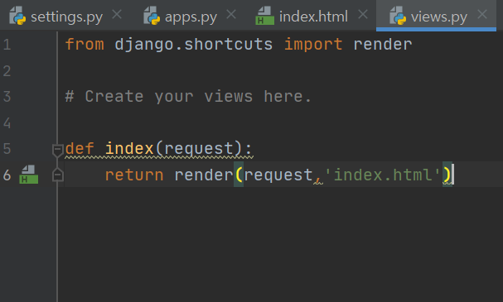 - 파이썬 문법을 이용하여 함수를 생성하고 자신이 원하는 형태로 데이터를 처리하여 html 로 보낸다. - 통상적으로 html 이름과 똑같이 함수를 지정한다. - 데이터 결과값을 랜더 함수를 통해 html 문서로 리턴해준다.
day1 | 8. urls.py 구성 | 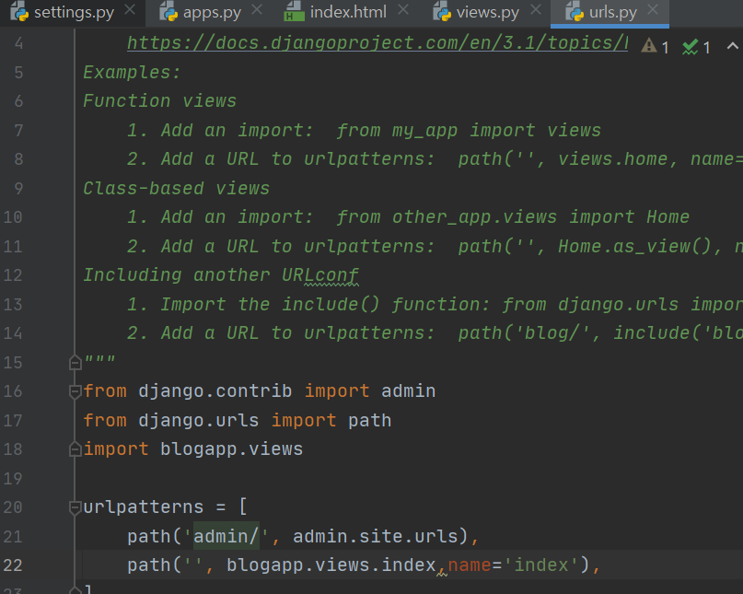 : 앞서 구현한 index 함수를 연결시켜준다. 1) Urls.py -> import blogapp.views 입력 2) urlspatterns안에 다음과 같이 입력한다: path('',blogapp.views.index, name='index' ), => path (홈페이지 주소, 주소 접속시 적용시킬 함수, html 파일에서 불러올 url)
day1 | 9. 부트스트랩 적용 | 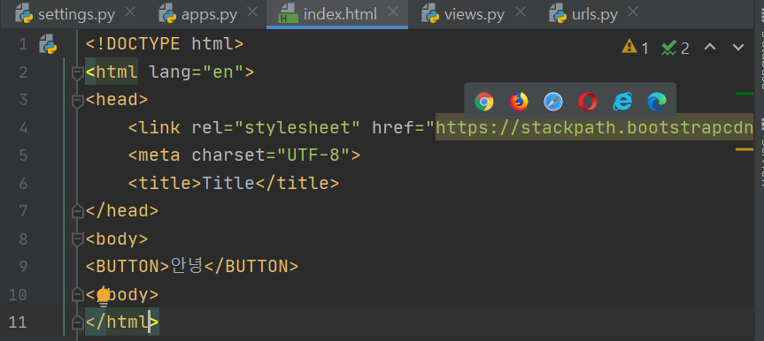 1) 부트스트랩이란? : 웹사이트를 쉽게 만들게 도와주는 HTML / CSS / JS 프레임워크 하나의 CSS로 휴대폰 , 테블릿, 데스크탑까지 다양한 기기에서 작동 2) 부트스트랩 적용방법: head 태그 안에 <link rel="stylesheet" href="부트스트랩 링크"> 부트스트랩 링크: https://getbootstrap.com/ 에서 BootsrtapCDN 에서 복사
day 2 | 10. 정적파일 | 정적파일 (static file) 움직이지 않는 파일로 우리가 페이지를 만들 때 쓰임이 정해져있는 파일들이기 때문에 개발하는 단계에서 이러한 파일을 관리하는 것. Css / js / 이미지 파일 등이 정적파일이 될 수 있다.
day 2 | 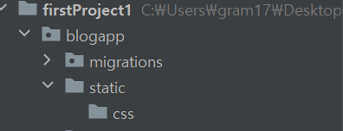 10. 정적파일 | 1) 다음과 같이 정적폴더를 관리할 경로를 만들어준다: [blogapp] - [static] -[css] 2) 적용할 css를 위 경로에 넣는다.
day 2 | 10. 정적파일 | 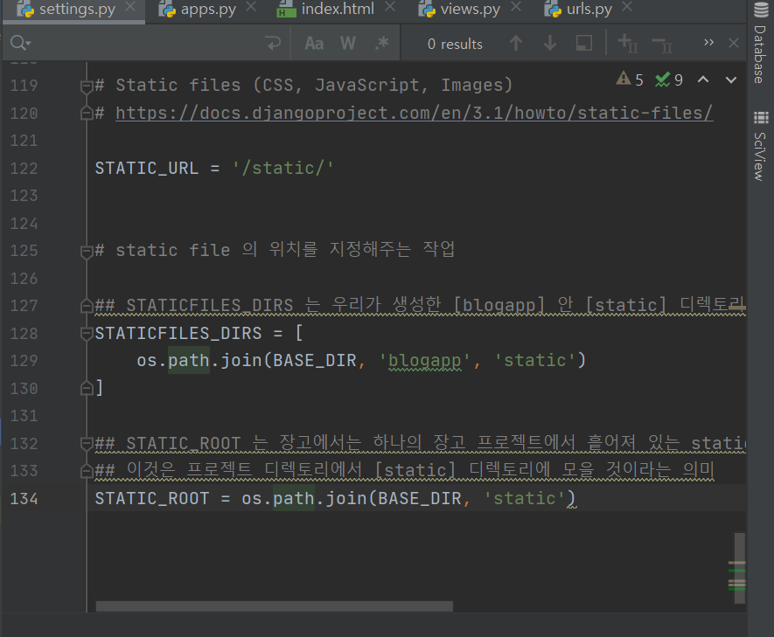 2) settings.py 에 다음과 같이 입력한다. - STATICFILES_DIRS 는 우리가 생성한 [blogapp] 안 [static] 디렉토리안에 static file들을 지정해놓았다는 걸 알려준다. - STATIC_ROOT 는 장고에서는 하나의 장고 프로젝트에서 흩어져 있는 static file들을 한 곳으로 모으는데 이것은 프로젝트 디렉토리에서 [static] 디렉토리에 모을 것이라는 의미
day 2 | 10. 정적파일 | 3) alt + f12로 연 터미널에 다음과 같이 명령어를 입력한다 "python manage.py collectstatic"
day 2 | 10. 정적파일 | 4) 다음과 같이 css를 불러온다 {% load static %} <head> <link rel="stylesheet" href="https://stackpath.bootstrapcdn.com/bootstrap/4.3.1/css/bootstrap.min.css" integrity="sha384-ggOyR0iXCbMQv3Xipma34MD+dH/1fQ784/j6cY/iJTQUOhcWr7x9JvoRxT2MZw1T" crossorigin="anonymous"> <link rel="stylesheet" href="{% static 'css/cover.css' %}"> </head>
day 2 | 11. 장고 템플릿 언어
day 2 | 12. templates 구성 _ 블로그메인
day 2 | 13. view 작성 및 url 연결
day 2 | 14. 넘어갈 경로 설정 | 장고 템플릿 url 사용방법: {% url 'urls.py에서 지정한 이름' %}
day 2 | 15. 데이터베이스 | 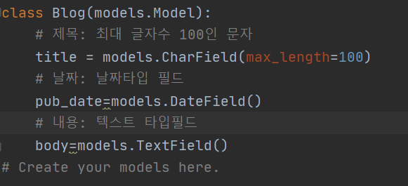 1. 글쓰기 항목은 글을 쓰게 되면 그 내용이 서버에 저장되어야 하며 저장된 데이터들을 다시 블로그 안에서 보여줘야한다. 장고는 기본적으로 spite3 데이터 베이스를 지원한다. 2. 장고는 기본적으로 MTV패턴중 M에 해당하고 models.py 에서 데이터베이스를 설계한다. - models.py 안에서 데이터베이스에서 모델을 import 하고 밑에 모델을 생성한다.
day 2 | 15. 데이터베이스 | 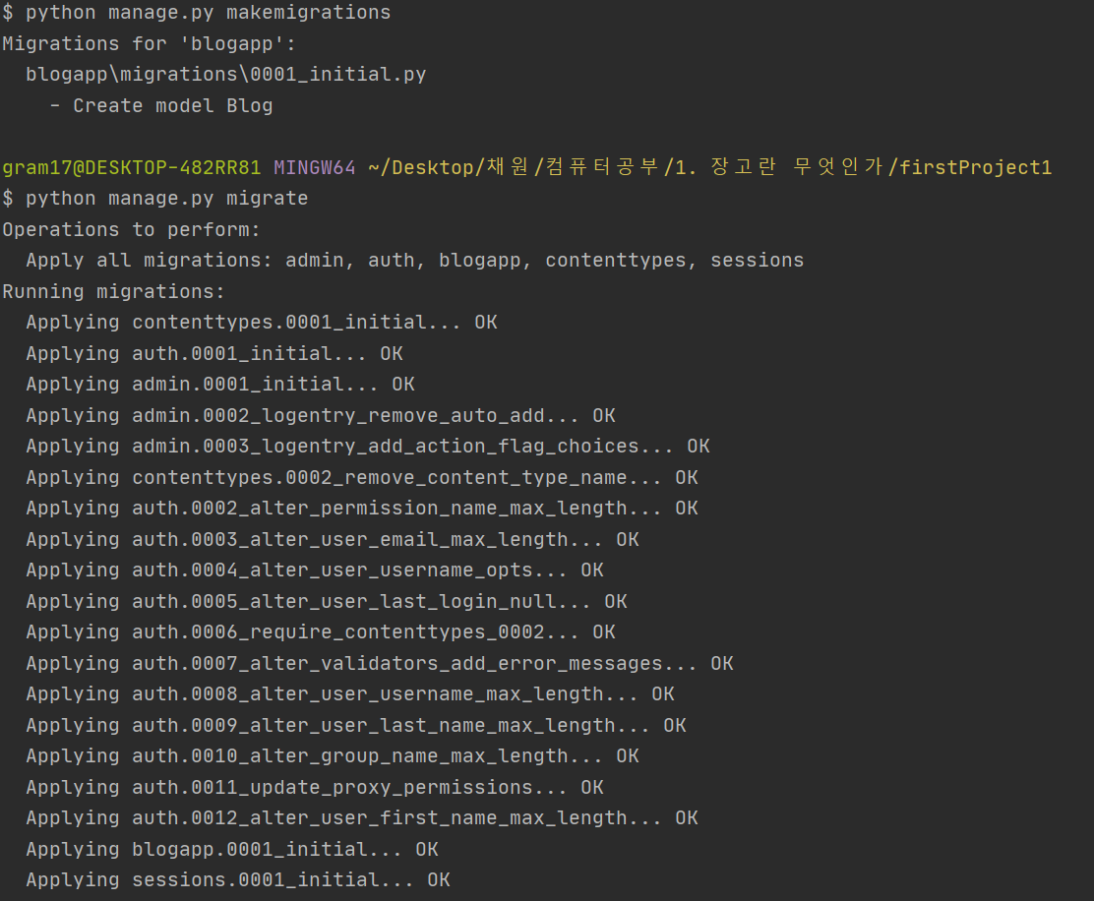 3. 다음 모델을 적용시키기 위해 명령어 2개 사용: python manage.py makemigrations python manage.py migrate
day 2 | 16. run mange by tesk | toos -> run mange: py Task : 자동완성 기능 제공하는 층
day 2 | 17. admin page | 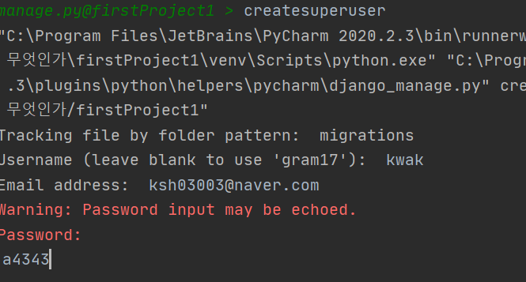 1. 장고는 기본적으로 관리자 페이지를 제공합니다. (http://127.0.0.1:8000/admin) 2. 관리자 계정 생성 방법 : run mange: py Task -> createsuperuser -> 이름/이메일/패스워드 입력 (test계정 kwak / ksh03003@naver.com / 43434343
day 2 | 18. 블로그모델 등록 | 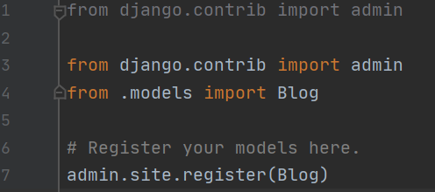 설정한 모델이 admin 페이지에 나타나도록 [blogapp] - [admin.py] 에 등록
day 2 | 18. 블로그모델 등록 | 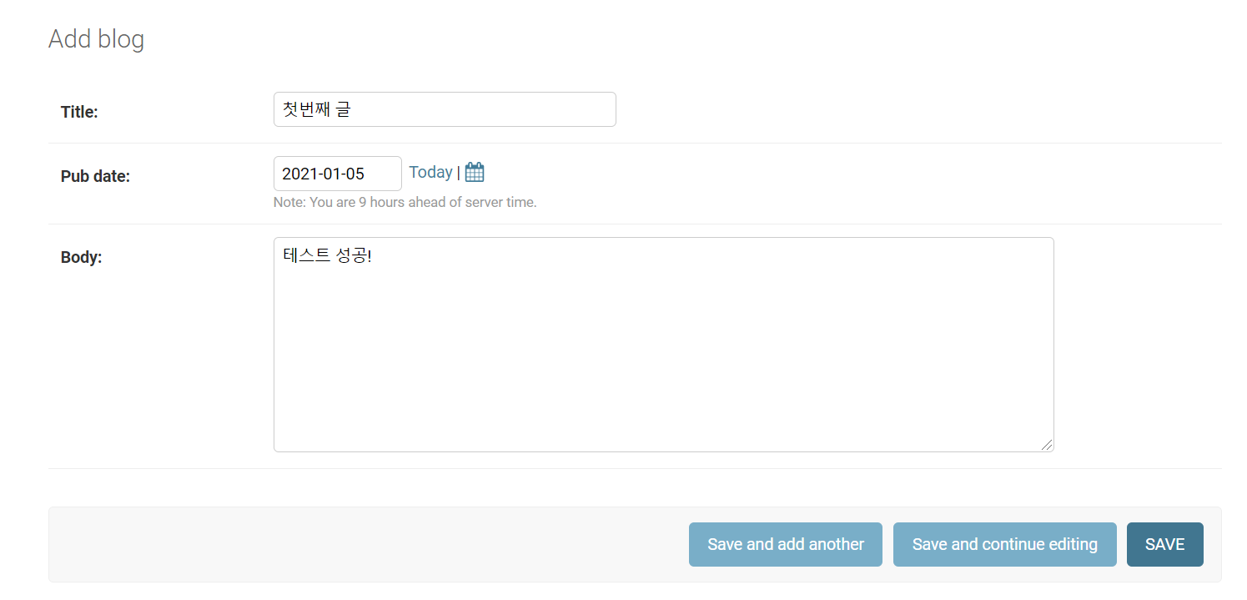 Add blog 를 눌러서 모델링한 모델 그대로 글을 작성해보자
day 2 | 19. forms.py | 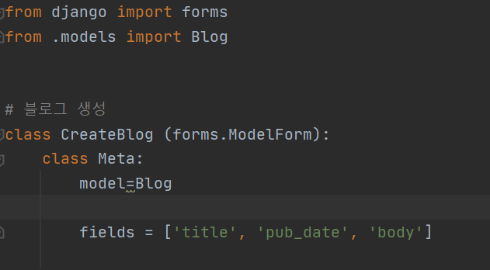 관리자페이지에서 모델이 제대로 생성됐는지 확인했다. 이제 블로그 메인화면에서 글쓰기 버튼을 누르면 창이 뜨도록 만들어보자 1. [blogapp] - [python file] : forms.py 생성 Blog로부터 모델을 가져오고 그 중 'title', 'pub_date' , 'body' 를 가져온다는 의미
day 4 | 19. forms.py | 2. 글쓰기 버튼을 누르면 띄워질 createBlog.Html을 만들고 이전처럼 urls.py , views.py 에 값을 넣어준다. 파라미터 값으로 createBlog객체를 보내주자
day 2 | 19. forms.py | 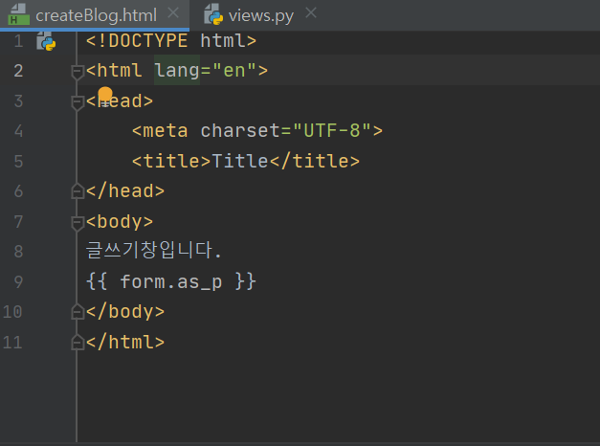 createBlog.html 을 다음과 같이 수정하여 폼이 나타나도록 해보자
day3 | 20. 템플릿-DB 연동 | 지금까지 한 일: 1) 데이터베이스 모델을 생성 2) 그 모델을 기반으로 하여 폼을 생성 3) 뷰에서 폼을 불러 템플릿에 전달 4) 템플릿에서 화면 출력 지금부터는 템플릿에서 데이터를 입력하면 실제 데이터베이스에 저장이 되는 작업. 관리자 페이지에서 save를 누르면 저장되는 것과는 달리 직접 설정해주어야한다.
day3 | 20. 템플릿-DB 연동 | 1. post vs get: post는 데이터 길이 형식에 제약이 없으며 데이터를 감싸 보내기 때문에 전달되는 데이터가 보이지 않는다. Get은 데이터가 url 상에 보이게 되고 길이에 제약이 있다. (예전 장비에나 제약이 있지 요샌 제약도 없다) 파일 업로드시 get방식은 지원하지 않는다.
day3 | 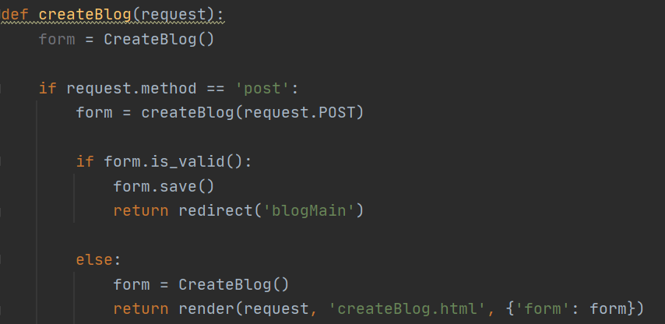 20. 템플릿-DB 연동 | 2. createBlog() 수정: form이 올바른 형식이면 데이터베이스에 저장 / else 블로그 메인화면으로 이동
day3 | 21. csrf_token | post 데이터 전달시 보안을 위해 csrf_token을 사용해야 한다. 따라서 createBlog.html에 다음과 같이 추가해주자 * {% csrf_token %} 사이트간 요청 위조 방지 (크로스 사이트 요청 위조 방지)
day3 | 22. 템플릿 상속 | 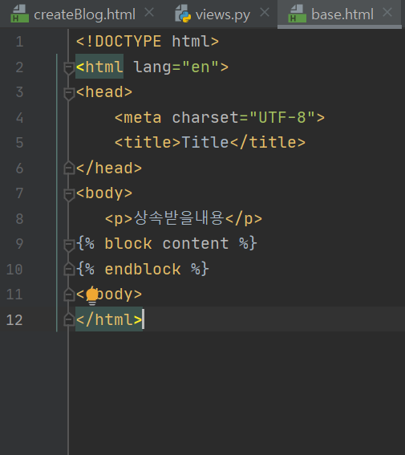 html 문서 중 기본 뼈대가 되는 문서를 기본 템플릿으로 정하고, 필요하면 상속하여 가져다 쓰는 것 기본이 되는 템플릿을 'base.html'로 정해보자 1) 기본이 되는 템플릿을 base.html을 다음 경로에 생성시킨다. 2) 상속시킬 내용이 아닌 내용은 { % block content % } , { % endblock % }에 담는다. 나머지는 전부 상속될내용
day3 | 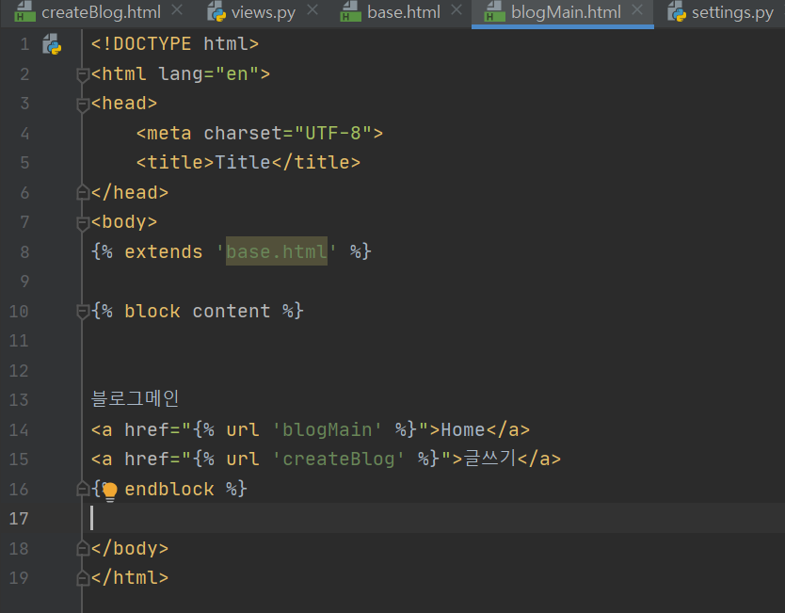 22. 템플릿 상속 | 3) 내용을 상속받을 html 파일을 열고 {% extends '상속받을 html주소' %}
day3 | 22. 템플릿 상속 | 4) [firstProject] - [settings.py]를 연다. 기본 템플릿 위치가 변경 되었기 때문에 [TEMPLATES]를 다음과 같이 수정한다. 'DIRS': [os.path.join(BASE_DIR, 'blogapp/templates')]를 지워줍니다. 'DIRS': [os.path.join(BASE_DIR, 'firstProject/templates')]로 바꾸어줍니다.
day3 | 23. 모델 재설계 | 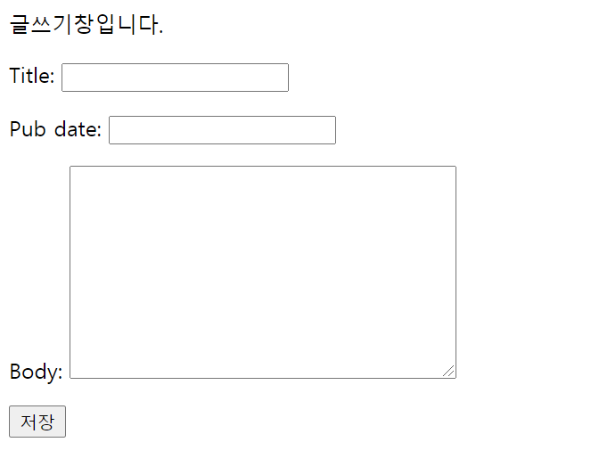 이전의 다듬어지지않은 데이터베이스 모델의 형태를 다음과 같이 바꾼다. 제목 / 날짜 - 따로 입력하지 않고 저장을 누르면 자동으로 입력 / 작성자 / 글자색,폰트,크기 수정 및이미지 저장기능 구현
day4 | 23. 모델 재설계 | 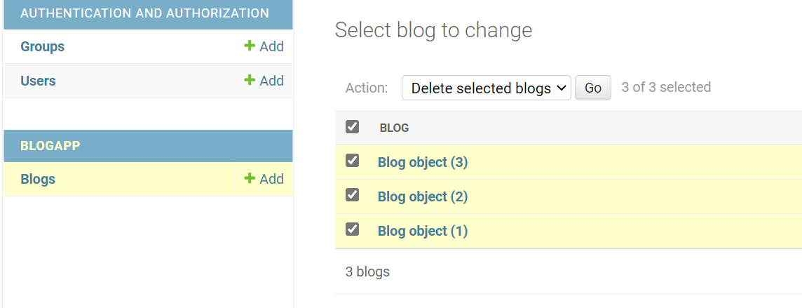 admin 권한으로 blog객체 삭제
day4 | 23. 모델 재설계 | [blogap] - [migrations]에서 __init__.py 를 제외한 모든 폴더 제거
day4 | 23. 모델 재설계 | [tools]-[run manage.py task] 클릭 -> 명령어 입력: makemigrations / migrate --fake * make makemigrations 모델을 변경시킨 사실 또는 생성한 모델에 대한 migration을 읽어볼수있다. 수동으로 django의 변경점을 조정하고 싶을때 변경 ※ migration: 1. 모델 변경내역 히스토리 관리 2. 모델의 변경 내역을 스키마(데이터 베이스 구조)로 반영시키는 효율적인 방법 제공 3. 명령어: 명령어 종류: makemigrations: 마이그레이션 파일(초안) 생성 migrate: 마이그레이션 적용 migrate --fake: 마이그레이션 적용 (새로운 항목 추가시 오류 안남) showmigration: 마이그레이션 적용 현황 sqlmigrate: 지정 마이그레이션 sql 내역
day4 | 23. 모델 재설계 | 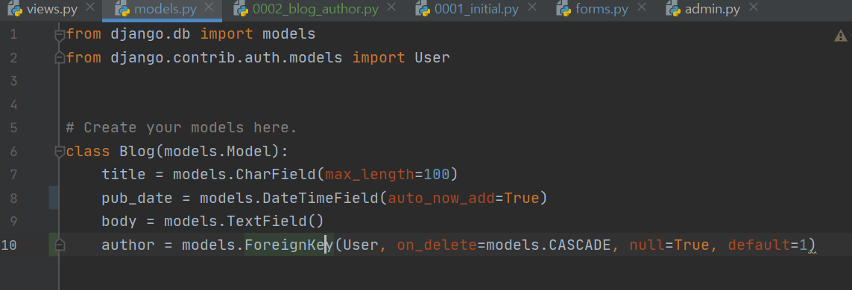 models.py 다음과 같이 수정: 1. pubdate는 auto_now_add =True를 지정해주어 작성자가 값을 입력하지 않아도 입력되도록 함 2. author: 장고에서는 USER라는 모델을 기본적으로 제공하는데 다음과 같이 외래키로 설정하면 User테이블의 주키를 참조할수있다.
day4 | 23. 모델 재설계 | 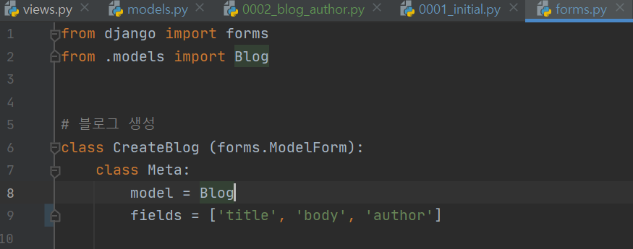 forms.py 다음과 같이 설정
day5 | 23. 모델 재설계 | 위와 같이 수정 후 명령어 입력: makemigrations / migrate
day6 | 24.CKEditor | 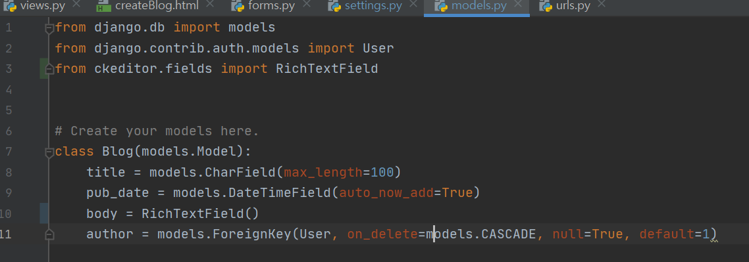 목표: body의 글자를 예쁘게 꾸밀 수 있는 텍스트 편집기를 사용해보자 1. 터미널 명령어 통해 ckeditor설치 : pip install django-ckeditor 2. settings.py > INSTALLED_APPS > 'ckeditor'추가 3. blogapp> models.py 다음과 같이 변경: 1) from ckeditor.fields import RichTextField 추가 2) body = RichTextField() 로 변경 4. 데이터베이스 모델 적용: 1) Tools - Run mangage.py Task 열고 명령어 입력 2) makemigrations > migrate
day6 | 24.CKEditor | 5. firstoroject - settings.py 가장 아래에 STATIC_ROOT가 있는지 확인한다. - 없을 경우 추가해줘야 한다. - 이 작업을 해주는 이유는 CKEditor가 핵심 코드가 자바스크립트로 이루어져 있기 때문에 이를 static으로 모아주어야한다.
day6 | 24.CKEditor | 6. Tools - Run manage.py Task를 열고 collectstatic -> yes 입력 7. 적용 확인 -> 서버 구동 후 admin 페이지에서 블로그 생성 페이지로 들어가 툴이 나타났는지 확인해보자
day6 | 24.CKEditor | 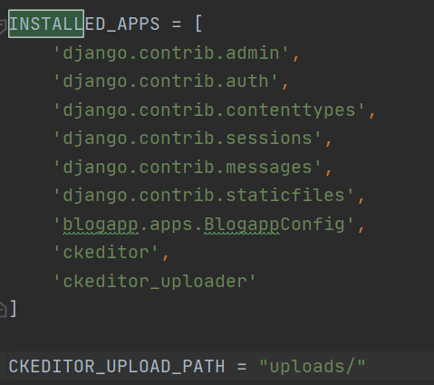 * 이미지 파일 업로드 기능을 구현하기 위해 추가적으로 코드를 설정해주자 1. settings.py -> INSTALLED_APPS에 'ckeditor_uploader' 추가 2. 경로지정을 위해 settings.py 에 CKEDITOR_UPLOAD_PATH = "uploads/" 추가
day6 | 24.CKEditor | 3. settings.py 맨 아래에 다음 2줄 추가 MEDIA_URL = '/media/' MEDIA_ROOT = 'media/' ( 지금까지 정적 파일들은 static 루트에 모아두었다. 마찬가지로 올리는 파일들은 media로 분류가 되면 media루트를 설정해주는 것) 4. firstproject1 - urls.py 에서 url 추가 1) from django.conf.urls import include 추가 2) urlpatterns - path('ckeditor/', include('ckeditor_uploader.urls')), 추가
day 6 | 24.CKEditor | * MEDIA 경로를 참조하기 위해 다음을 추가하도록 합니다. 5. urls.py 수정 1) from django.conf import settings from django.conf.urls.static import static 추가 2) 맨 아래줄 urlpatterns += static(settings.MEDIA_URL, document_root=settings.MEDIA_ROOT) 6. models.py 에서 파일 업로드 필드로 적용시키기 위해 다음과 같이 수정 from ckeditor_uploader.fields import RichTextUploadingField 추가 body = RichTextUploadingField() 로 변경 7. models.py 가 변경 되었으니 Tools -> run manage.py task -> makemigrations -> mirgrate
day 6 | 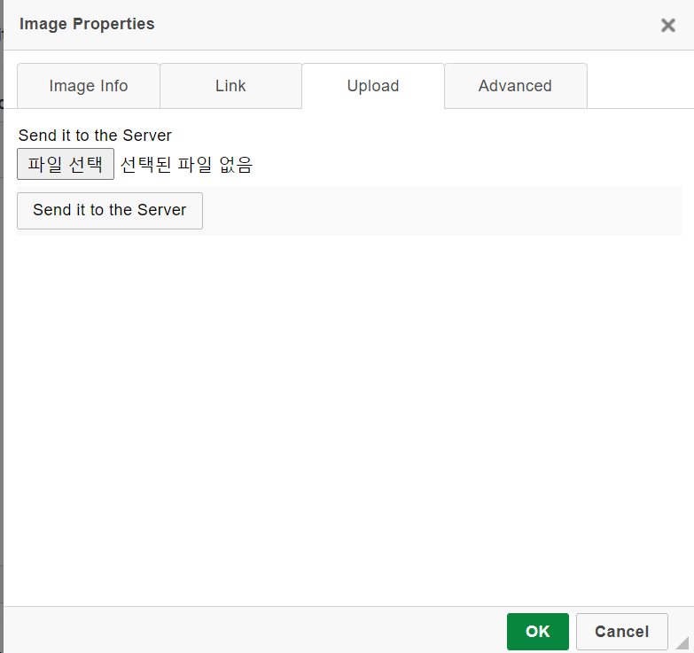 24.CKEditor | 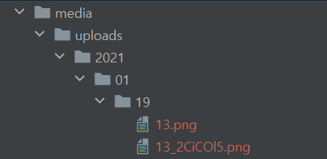 1) upload버튼 눌러 이미지를 추가한 후 send it to the server버튼 클릭 2) save 버튼을 눌러 이미지를 저장하면 우리가 설정한 경로로 media/uploads에 ckeditor가 날짜로 디렉토리 생성하고 파일을 생성한다
day 7 | 25. 글쓰기 페이지 꾸미기 | 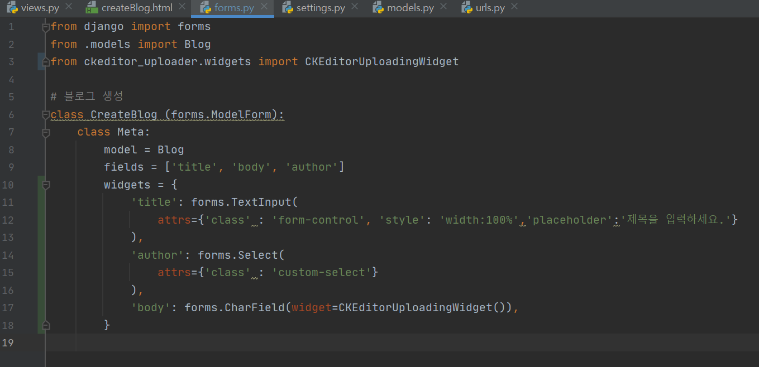 이전 토픽에선 CKEDITOR를 활용하여 이미지 업로딩 기능을 구현해보았는데 admin 페이지에서는 구현이 되었으나 글쓰기 페이지에선 적용이 되지 않았으므로 적용시켜주자 추가할 코드: from ckeditor_uploader.widgets import CKEditorUploadingWidget widgets = { 'title': forms.TextInput( attrs={'class': 'form-control', 'style': 'width: 100%', 'placeholder': '제목을 입력하세요.'} ), 'author': forms.Select( attrs={'class': 'custom-select'}, ), 'body': forms.CharField(widget=CKEditorUploadingWidget()), }
day 7 | 25. 글쓰기 페이지 꾸미기 | 위젯을 지정하면 장고에서 자체적으로 제공하는 폼의 형태를 빌려올 수 있다.
day 7 | 25. 글쓰기 페이지 꾸미기 | 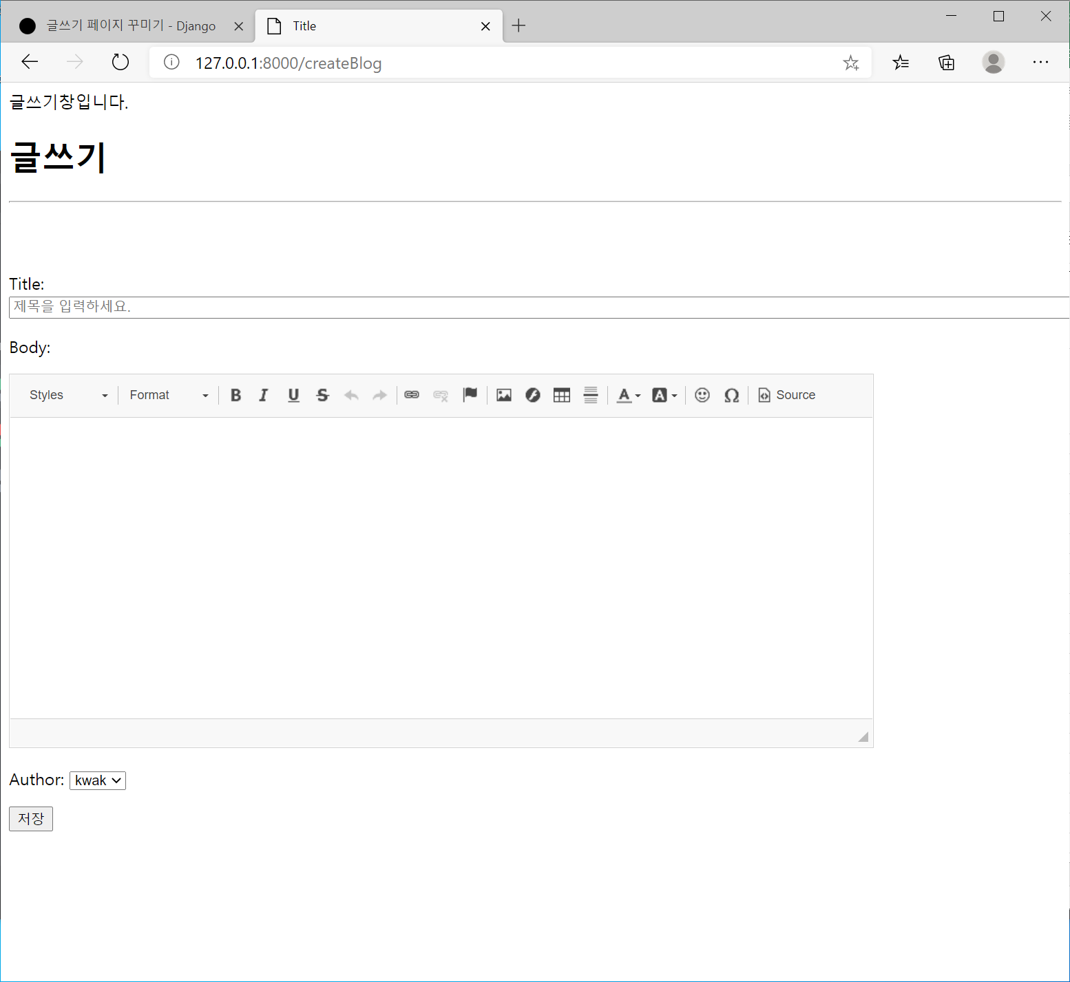 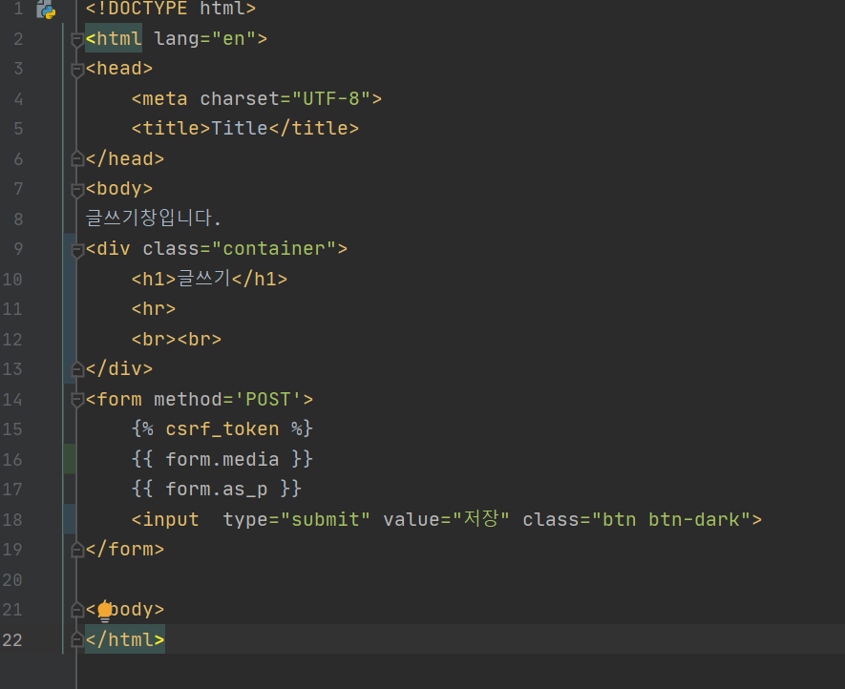 createBlog.html 을 다음과 같이 수정하면 다음과 같이 창이 된다.
day8 | 26.블로그 메인화면 출력 | 글쓰기에서 쓴 내용을 블로그 메인화면에서 출력해보자 1. blogapp - views.py 에서 blogMain() 함수를 수정(추가)하기: from .models import Blog def blogMain(request): blogs = Blog.objects.all() return render(request, 'blogMain.html', {'blogs': blogs})
day8 | 26.블로그 메인화면 출력 | 2. html 수정: 추가하기: <main role="main" class="container"> <div class="jumbotron"> <h1>제목 : {{ blog.title }}</h1> <br> <h4>작성일 : {{ blog.pub_date }}</h4> <br> <h4>작성자 : {{ blog.author }}</h4> <br> <p class="lead">{{ blog.body }}</p> <br> <a class="btn btn-lg btn-primary" href="{{ site.baseurl }}/docs/{{ site.docs_version }}/components/navbar/" role="button">View navbar docs &raquo;</a> </div>
day 8 | 26.블로그 메인화면 출력 | 3. 추가수정하기: 1) 작성일에서 잘못된 날짜는 협정 세계시를 사용하기 때문이다. 이를 수정하기위해 settings.py를 수정봅시다: # LANGUAGE_CODE = 'en-us' LANGUAGE_CODE = 'ko-kr' # TIME_ZONE = 'UTC' TIME_ZONE = 'Asia/Seoul'
day 8 | 26.블로그 메인화면 출력 | 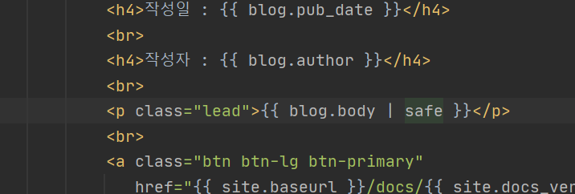 2) 내용에서 원하지 않는 태그가 섞여 나오는 경우가 있다. 장고는 기본적으로 <,>,& 등의 문자를 자동적으로 escape한다. blogMain.html을 다음과 같이 수정해주자 : {{ blog.body | safe }}
day 9
day 10
day 11
day 12
day 13
day 14
day 15
day 16
day 17

